Overview
Jungle Quest

 | Reel | 3x5
 | Line | 243ways

 | Base Rule
 | 243 way 게임입니다.
 | 와일드 심볼은 2,3,4 릴에서만 출력됩니다.

 | Free Spins Rule
 | Scatter 심볼이 1번 릴 부터 차례대로 3개 이상출력되면 프리스핀에 진입합니다.
 | 프리스핀에 진입하면 6개의 선택지가 제공됩니다. 각 선택지에 따라 프리스핀 개수와 멀티플라이어가 변경됩니다.
 | 와일드 심볼이 출력되고, 와일드를 포함하여 윈이 발생하면 멀티플라이어와 추가 프리스핀이 제공됩니다.
 | 프리스핀 중 Scatter 심볼이 1번 릴 부터 차례대로 3개 이상 출력되면, 최초 프리스핀과 동일한 프리스핀 개수를 획득합니다.

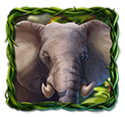



 | id | 0 | 1 | 2 | 3 | 4 | 5 | 6 | 7 | 8 | 9 | 10 | 10 | 10
 | Client name | WW | AA | BB | CC | DD | EE | FF | GG | HH | II | JJ | KK | LL
 | Name | Wild | Tiger | Elephant | Monkey | Snake | Flower | A | K | Q | J | 10 | 9 | Scatter
 | Image | 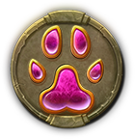 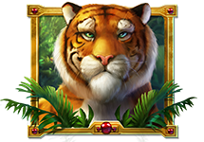 |  |  |  |  |  |  |  |  |  |  |  | 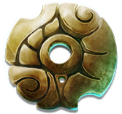

 | Symbol | Description | Eval Type | Pay 5 | Pay 4 | Pay 3
 | WW | Wild
 | AA | H1 | Way | 1000 | 100 | 50
 | BB | M1 | Way | 800 | 100 | 35
 | CC | M2 | Way | 800 | 100 | 30
 | DD | M3 | Way | 300 | 50 | 20
 | EE | M4 | Way | 300 | 35 | 15
 | FF | Royal A | Way | 200 | 30 | 10
 | GG | Royal K | Way | 200 | 20 | 10
 | HH | Royal Q | Way | 100 | 15 | 10
 | II | Royal J | Way | 100 | 15 | 10
 | JJ | Royal 10 | Way | 100 | 15 | 5
 | KK | Royal 9 | Way | 100 | 10 | 5
 | LL | Scatter | Way | 50 | 10 | 5

 | Base Game |  |  |  |  |  |  | Free Spins Reel Strips
 | Stop Index | R1 | R2 | R3 | R4 | R5 |  | Stop Index | R1 | R2 | R3 | R4 | R5
 | 0 | II | FF | BB | II | EE |  | 0 | II | FF | BB | II | EE
 | 1 | KK | DD | HH | LL | HH |  | 1 | KK | DD | HH | LL | HH
 | 2 | EE | KK | KK | JJ | FF |  | 2 | EE | KK | KK | JJ | FF
 | 3 | JJ | EE | DD | EE | BB |  | 3 | JJ | EE | DD | EE | BB
 | 4 | GG | JJ | HH | GG | JJ |  | 4 | GG | JJ | HH | GG | JJ
 | 5 | BB | KK | JJ | KK | CC |  | 5 | BB | KK | JJ | KK | CC
 | 6 | FF | LL | WW | II | FF |  | 6 | FF | LL | WW | II | FF
 | 7 | JJ | HH | HH | WW | GG |  | 7 | JJ | HH | HH | WW | GG
 | 8 | LL | JJ | JJ | KK | AA |  | 8 | LL | JJ | JJ | KK | AA
 | 9 | HH | BB | LL | II | FF |  | 9 | HH | BB | LL | II | FF
 | 10 | KK | FF | FF | BB | CC |  | 10 | KK | FF | FF | BB | CC
 | 11 | CC | HH | AA | GG | GG |  | 11 | CC | HH | AA | GG | GG
 | 12 | FF | AA | HH | CC | DD |  | 12 | FF | AA | HH | CC | DD
 | 13 | GG | GG | CC | II | FF |  | 13 | GG | GG | CC | II | FF
 | 14 | DD | LL | KK | AA | HH |  | 14 | DD | LL | KK | AA | HH
 | 15 | JJ | II | EE | KK | BB |  | 15 | JJ | II | EE | KK | BB
 | 16 | II | EE | GG | EE | II |  | 16 | II | EE | GG | EE | II
 | 17 | AA | GG | LL | FF | KK |  | 17 | AA | GG | LL | FF | KK
 | 18 | FF | DD | FF | LL | EE |  | 18 | FF | DD | FF | LL | EE
 | 19 | EE | FF | CC | HH | JJ |  | 19 | EE | FF | CC | HH | JJ
 | 20 | HH | CC | JJ | CC | GG |  | 20 | HH | CC | JJ | CC | GG
 | 21 | KK | KK | DD | II | DD |  | 21 | KK | KK | DD | II | DD
 | 22 | AA | II | II | BB | II |  | 22 | AA | II | II | BB | II
 | 23 | FF | WW | LL | FF | KK |  | 23 | FF | WW | LL | FF | KK
 | 24 | GG | KK | KK | GG | LL |  | 24 | GG | KK | KK | GG | LL
 | 25 | CC | JJ | DD | DD | HH |  | 25 | CC | JJ | DD | DD | HH
 | 26 |  | AA | GG |  | FF |  | 26 |  | AA | GG |  | FF
 | 27 |  | HH | JJ |  | CC |  | 27 |  | HH | JJ |  | CC
 | 28 |  | CC |  |  | II |  | 28 |  | CC |  |  | II
 | 29 |  |  |  |  | FF |  | 29 |  |  |  |  | FF
 | 30 |  |  |  |  | LL |  | 30 |  |  |  |  | LL
 | 31 |  |  |  |  | KK |  | 31 |  |  |  |  | KK
 | 32 |  |  |  |  | DD |  | 32 |  |  |  |  | DD
 | 33 |  |  |  |  | JJ |  | 33 |  |  |  |  | JJ
 | 34 |  |  |  |  | FF |  | 34 |  |  |  |  | FF

 | 프리스핀 선택지

 | Initial Free Spins | 25 |  | Initial Free Spins | 20 |  | Initial Free Spins | 15 |  | Initial Free Spins | 10 |  | Initial Free Spins | 6
 | Multiplier | Weight |  | Multiplier | Weight |  | Multiplier | Weight |  | Multiplier | Weight |  | Multiplier | Weight
 | 2 | 11 |  | 3 | 12 |  | 5 | 15 |  | 10 | 22 |  | 15 | 18
 | 3 | 14 |  | 5 | 14 |  | 8 | 13 |  | 15 | 12 |  | 30 | 10
 | 5 | 15 |  | 8 | 6 |  | 10 | 6 |  | 30 | 1 |  | 40 | 1
 | Additional Games | Weight |  | Additional Games | Weight |  | Additional Games | Weight |  | Additional Games | Weight |  | Additional Games | Weight
 | 0 | 8 |  | 0 | 8 |  | 0 | 8 |  | 0 | 14 |  | 0 | 9
 | 1 | 14 |  | 1 | 14 |  | 1 | 14 |  | 1 | 14 |  | 1 | 14
 | 2 | 12 |  | 2 | 12 |  | 2 | 13 |  | 2 | 8 |  | 2 | 14
 | 3 | 5 |  | 3 | 5 |  | 3 | 5 |  | 3 | 4 |  | 3 | 2

 | 랜덤 와일드 선택지

 | Initial Games | Weight |  | Multiplier Set | Weight
 | 25 | 1 |  | 2 3 5 | 15
 | 20 | 3 |  | 3 5 8 | 56
 | 15 | 5 |  | 5 8 10 | 60
 | 10 | 4 |  | 10 15 30 | 10
 | 6 | 1 |  | 15 30 40 | 10

Base Spin Sequence
Base Game | Free Spins

Spin
Spin

Stop
Stop

Community
Scatter Symbol ani

Scatter Symbol ani
Add Free Spin Popup

Free Spins
Multiplier ani
Free Spins Popup

Add Free Spin ani
프리스핀 진행

Free spins
Result Popup
Total Win

Symbol Win

Total Win
Big Win

Symbol Win

Big Win

추가 이미지
디자인 셋팅 사항

1. 스캐터 심볼은 스탑 이펙트가 필요합니다.
2. 익스펙테이션 이펙트가 필요합니다.
3. 윈보더 애니가 필요합니다.

팝업
1. 프리스핀 팝업
2. 추가 프리스핀 팝업
3. 결과 팝업

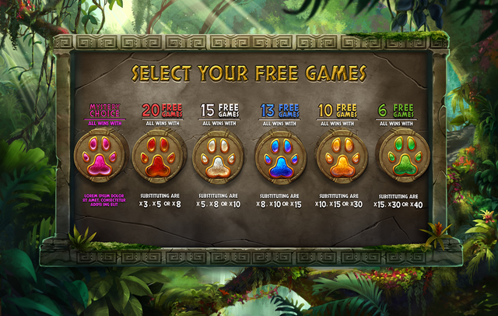
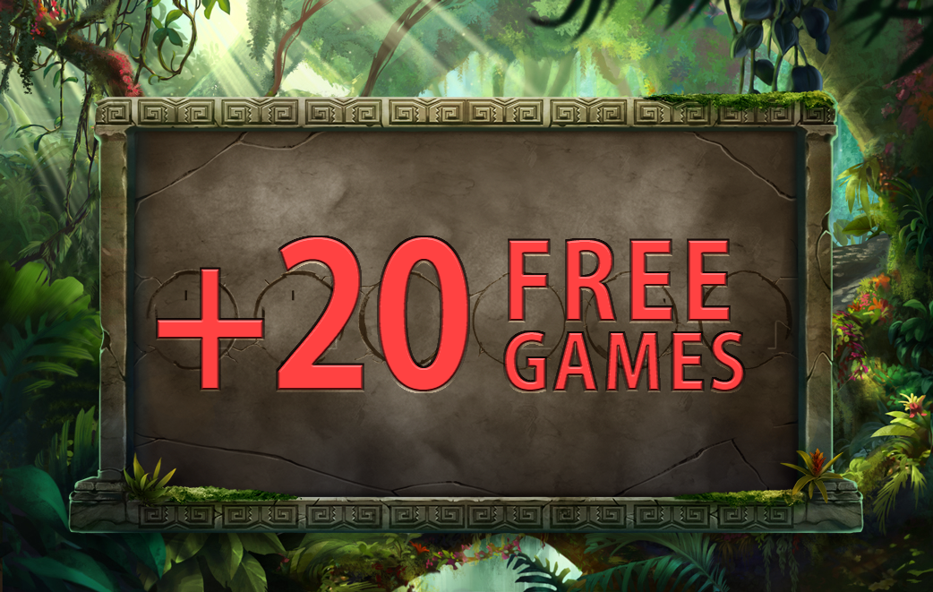
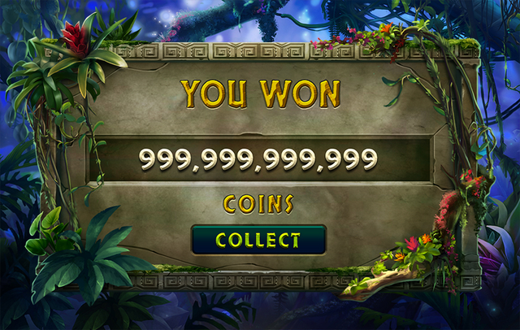

10 FREE SPINS PLAYED

 | - 붉은색 영역 Coins 삭제

